19.07.16
부산IT연합동아리 D&D 3팀 폴로 회의록

프로젝트명 : D&D 프로젝트 |  | 작성자 : 문건우
멘토명 : 박영호 |  | 멘토소속명 : D&D
회의일시 : 2019.07.16 (화) 14:00 ~ 17:00 |  | 회의 장소 : 부경대학교 누리관 A13 2201호
회의명 : 1차 미팅
참석자 문건우, 표석훈, 권예림, 이은비, 최정은

회의내용 | 1) 기획서 만들기 2) 화면기초 설계 각자 맡은 파트 이은비에게 제출 할 것. 3) 자바스크립트 공부해 올 것. (노마드 코더) 4) html, css 기초 공부 해올 것.(TEST 예정)

회의 사진 | 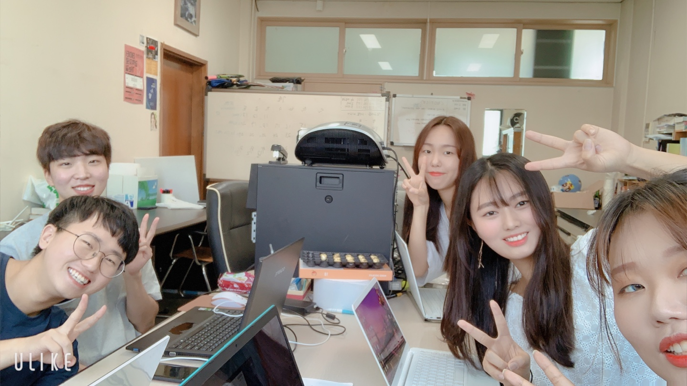

첨부자료 | 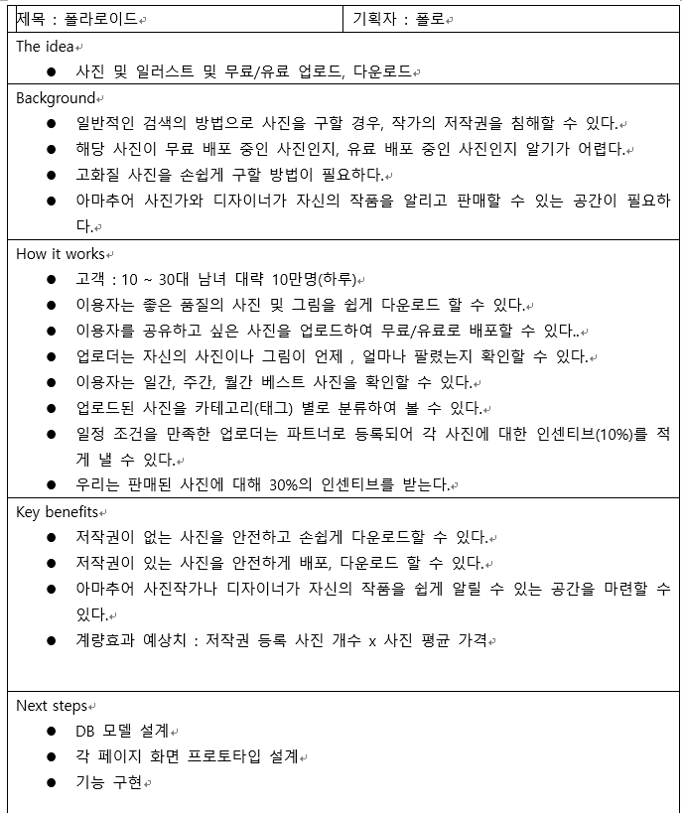

19.07.23
부산IT연합동아리 D&D 3팀 폴로 회의록

프로젝트명 : D&D 프로젝트 |  | 작성자 : 문건우
멘토명 : 박영호 |  | 멘토소속명 : D&D
회의일시 : 2019.07.23 (화) 14:00 ~ 17:00 |  | 회의 장소 : 부경대학교 누리관 A13 2201호
회의명 : 2차 미팅
참석자 문건우, 표석훈, 권예림, 이은비, 최정은

회의내용 | 1) git lab 로컬 연동 & 그룹 만들고 멤버 가입하기 2) trello 팀 만들고 멤버 가입하기 3) html, css 스터디 및 Test 4) 화면설계 중간 점검

회의 사진 | 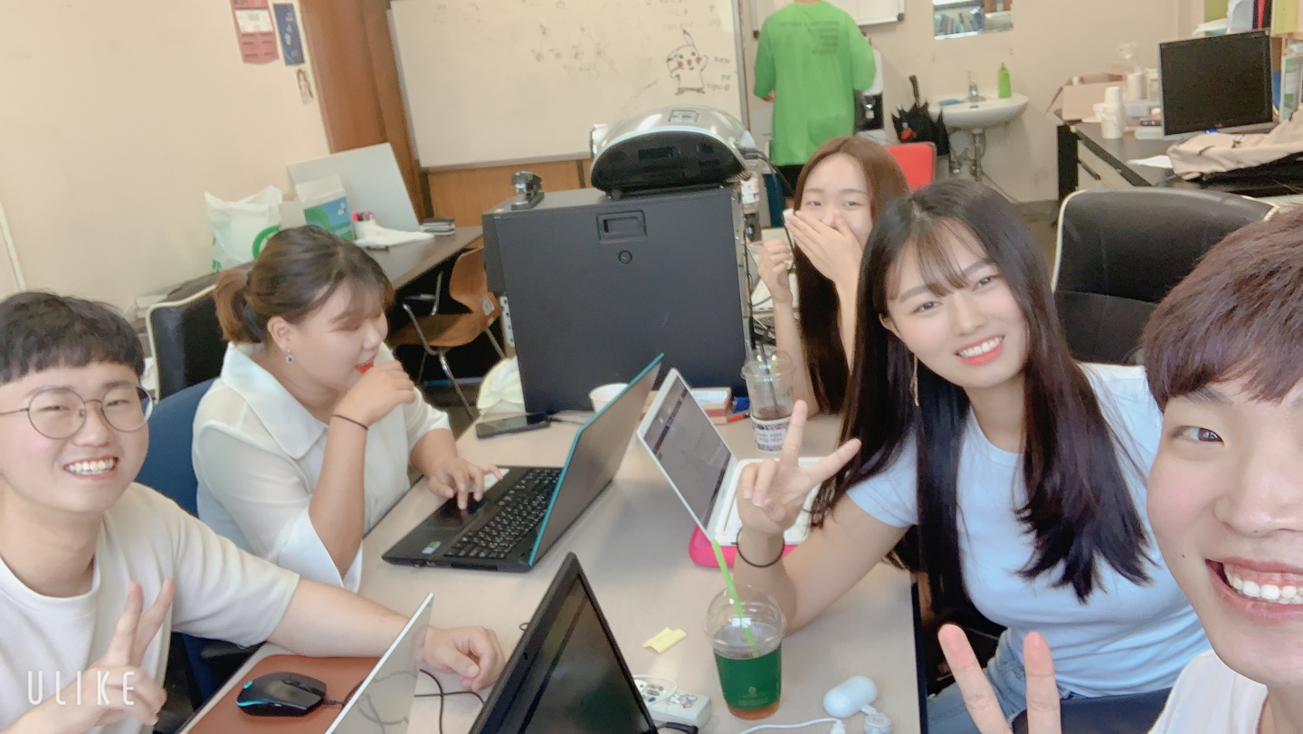

첨부자료 | 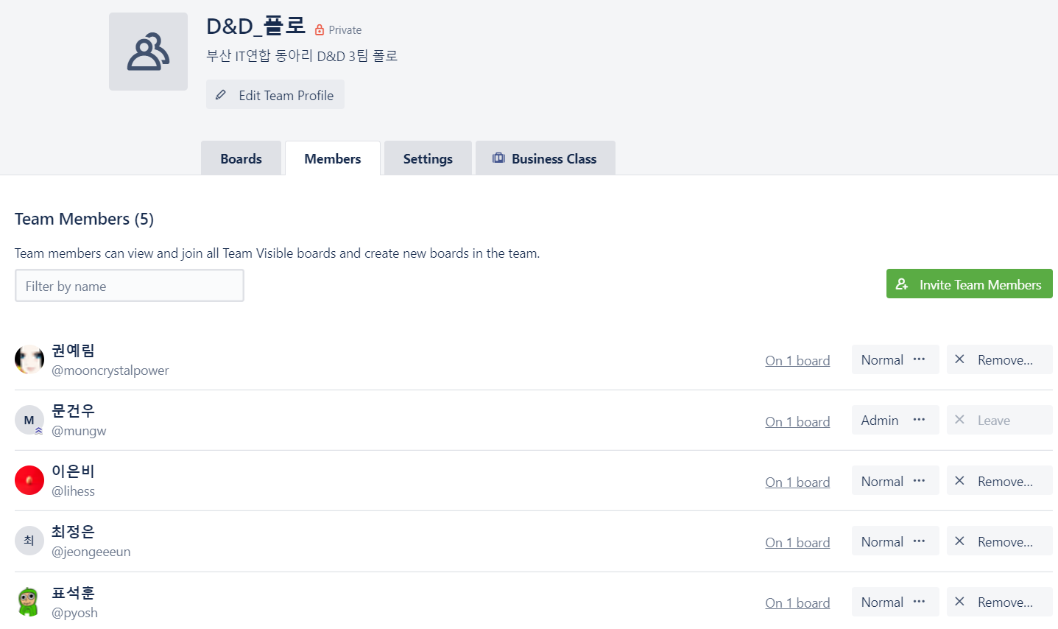 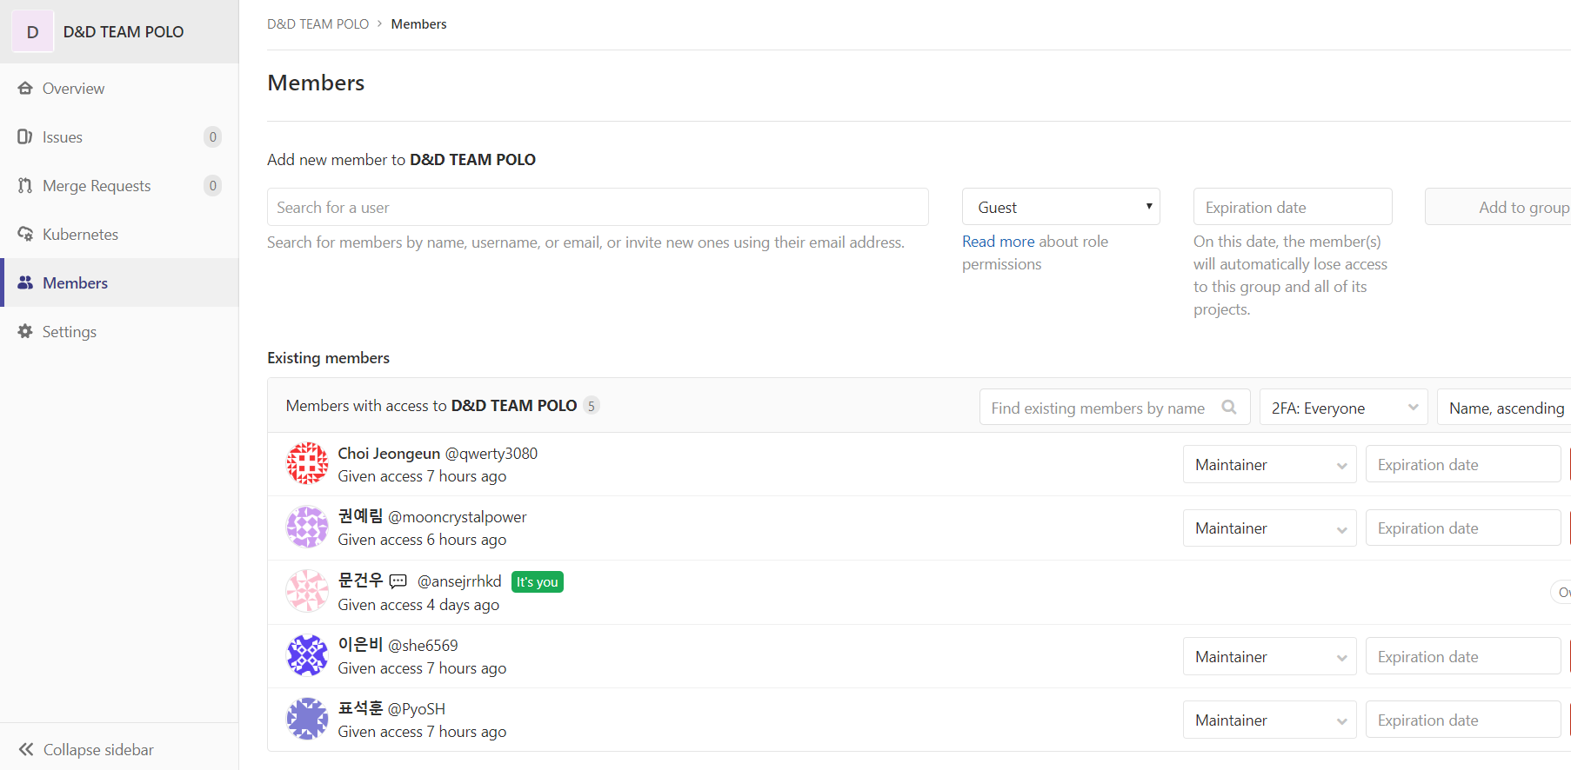

19.08.01
부산IT연합동아리 D&D 3팀 폴로 회의록

프로젝트명 : D&D 프로젝트 |  | 작성자 : 문건우
멘토명 : 박영호 |  | 멘토소속명 : D&D
회의일시 : 2019.07.23 (화) 14:00 ~ 17:00 |  | 회의 장소 : 부경대학교 누리관 A13 2201호
회의명 : 3차 미팅
참석자 문건우, 표석훈, 권예림, 이은비, 최정은

회의내용 | 1) git learning 을 통한 git 공부 2) 프론트엔드 개발 파트 나누기 3) 리액트 공부 및 각자 맡은 파트 개발

회의 사진 | 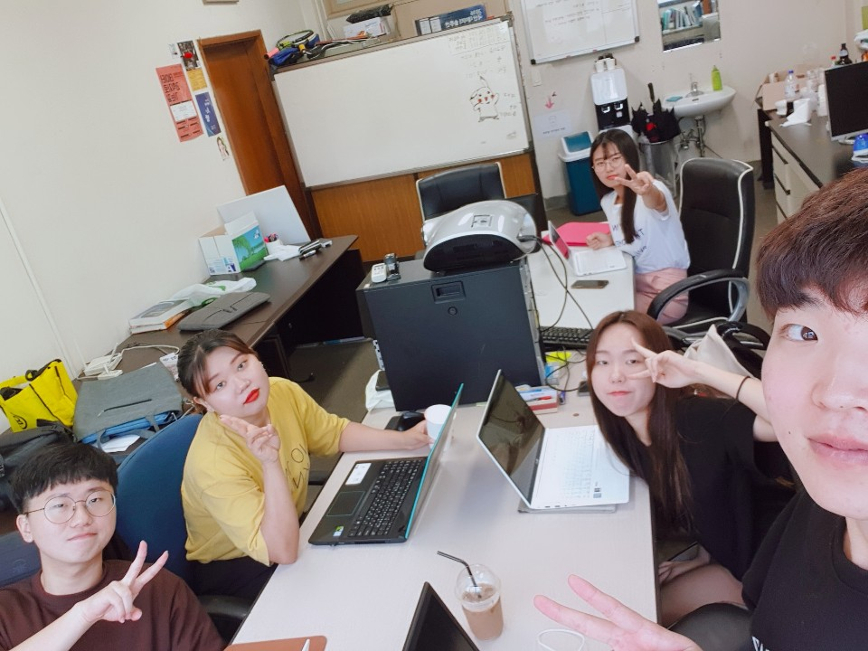

19.08.09
부산IT연합동아리 D&D 3팀 폴로 회의록

프로젝트명 : D&D 프로젝트 |  | 작성자 : 문건우
멘토명 : 박영호 |  | 멘토소속명 : D&D
회의일시 : 2019.08.09 (금) 14:00 ~ 18:00 |  | 회의 장소 : 부경대학교 누리관 A13 2201호
회의명 : 4차 미팅
참석자 문건우, 표석훈, 권예림, 이은비, 최정은

회의내용 | 1) 전반적인 리액트 라우터 공부 ( BrowserRouter, Route, Link, Switch 등) 2) 중간 발표에 대한 준비 ( 개발동기, 경쟁사 분석, 현재 설계한 UI, 우선순위 기능, 차우선 순위 기능 등에 대한 토의) 3) 중간 발표 녹화 ( 10분 내외의 발표 영상) 4) 각자 개발한 파일 합치기

회의 사진 | 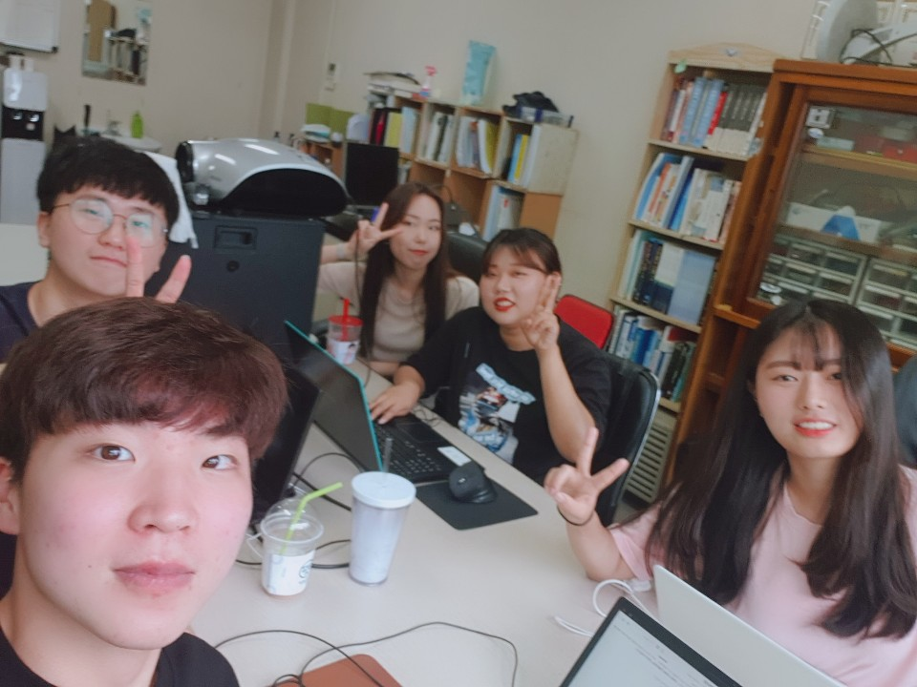

19.08.22
부산IT연합동아리 D&D 3팀 폴로 회의록

프로젝트명 : D&D 프로젝트 |  | 작성자 : 문건우
멘토명 : 박영호 |  | 멘토소속명 : D&D
회의일시 : 2019.08.22 (금) 14:00 ~ 17:00 |  | 회의 장소 : 부경대학교 누리관 A13 2201호
회의명 : 5차 미팅
참석자 문건우, 표석훈, 권예림, 이은비, 최정은

회의내용 | 1) 프로젝트 배포 환경 회의 및 구성 2) 더욱 자세히 요구사항 명세서 작성 3) 각자 맡은 파트 개발 4) 깃랩 branch 및 merge 실전 공부 및 활용.

회의 사진 | 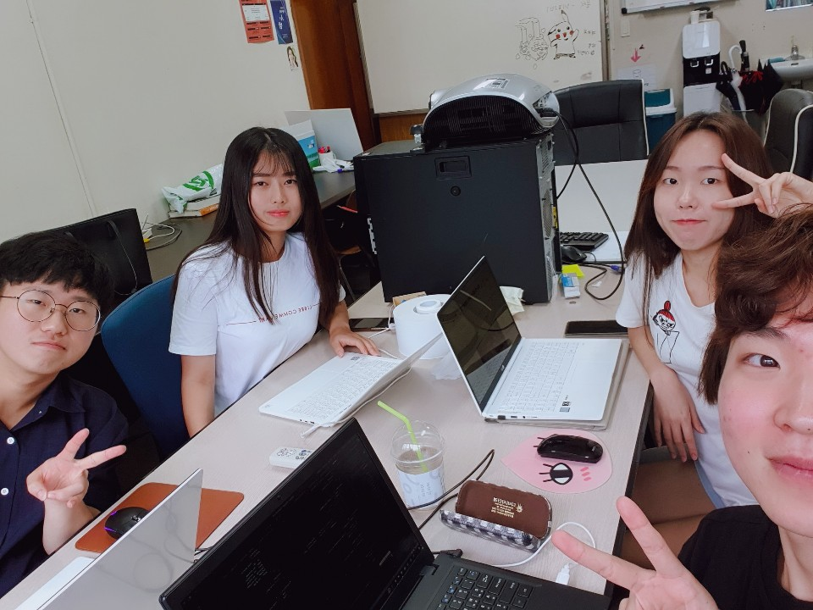

19.08.28
부산IT연합동아리 D&D 3팀 폴로 회의록

프로젝트명 : D&D 프로젝트 |  | 작성자 : 문건우
멘토명 : 박영호 |  | 멘토소속명 : D&D
회의일시 : 2019.08.28 (화) 14:00 ~ 17:00 |  | 회의 장소 : 부경대학교 누리관 A13 2201호
회의명 : 6차 미팅
참석자 문건우, 표석훈, 권예림, 이은비, 최정은

회의내용 | 1) Git-flow에 관한 공부 2) Git-flow대로는 아니지만 우리만의 규칙을 만들고 원래 있던 branch들을 잘 관리하도록 회의. 3) 각자 맡은 파트 정리 및 피드백 4) 결제 부분은 어떻게 해야하나 ? 생각 하다 멘토님께 물어봄.

회의 사진 | 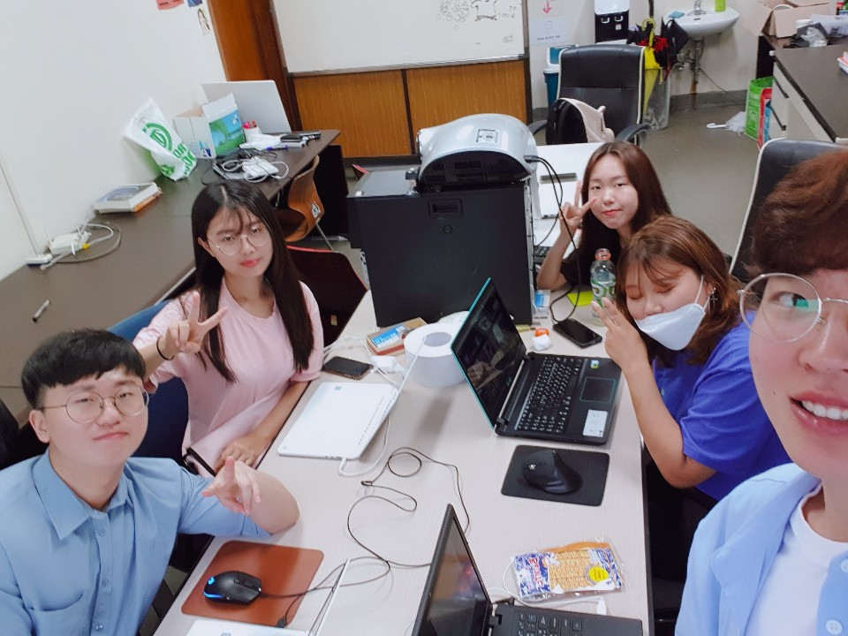

19.09.03
부산IT연합동아리 D&D 3팀 폴로 회의록

프로젝트명 : D&D 프로젝트 |  | 작성자 : 문건우
멘토명 : 박영호 |  | 멘토소속명 : D&D
회의일시 : 2019.09.03 (화) 17:00 ~ 19:00 |  | 회의 장소 : 부경대학교 누리관 A13 2201호
회의명 : 8차 미팅
참석자 문건우, 표석훈, 권예림, 이은비, 최정은

회의내용 | 1) 부족한 부분 세세하게 회의 2) 이미지 업로드 기능 회의 및 개발 3) 화면 전체적인 디자인 개선 및 css 수정 4) 팔로우, 즐겨찾기, 워터마크 기능 개발 진행 중

회의 사진 | 